Sheet1
HONG KONG SCHEDULE - 関東 |  |  |  |  |  |  |  |  |  |  |  |  |  | 東京海運輸出営業所 TEL：03-6731-7721/FAX：03-6731-7351 |  |  |  | 1/2

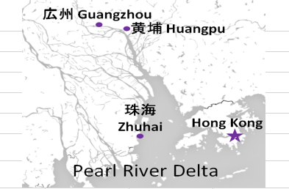
 |  |  |  | 東京CFS搬入分 (横浜CFS搬入分は2ページ目をご参照ください) |  |  |  |  |  |  |  |  |  |  |  | UPDATED : | 2026-03-25
From Tokyo
VESSEL | VOY | CFS CUT |  | ETA |  | ETD |  | ETA |  | ETA CFS
 |  | TYO |  | TYO |  | TYO |  | HKG |  | CAN |  | HUG |  | ZHI

 |  |  |  |  |  |  |  |  |  | (CFS) |  | (CFS) |  | (CFS)
 |  |  |  |  |  | 0 DAYS |  | 4 DAYS |  | 8 DAYS |  | 9 DAYS |  | 12 DAYS
WAN HAI 372 | S025 | 2026-03-26 | 木 | 2026-03-28 | 土 | 2026-03-29 | 日 | 2026-04-02 | 木 | 2026-04-06 | 月 | 2026-04-07 | 火 | 2026-04-10 | 金
INTERASIA TENACITY | S019 | 2026-04-02 | 木 | 2026-04-04 | 土 | 2026-04-05 | 日 | 2026-04-09 | 木 | 2026-04-13 | 月 | 2026-04-14 | 火 | 2026-04-17 | 金
WAN HAI 368 | S035 | 2026-04-09 | 木 | 2026-04-11 | 土 | 2026-04-12 | 日 | 2026-04-16 | 木 | 2026-04-20 | 月 | 2026-04-21 | 火 | 2026-04-24 | 金
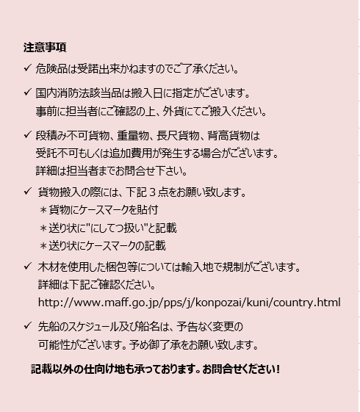
WAN HAI 370 | S027 | 2026-04-16 | 木 | 2026-04-18 | 土 | 2026-04-19 | 日 | 2026-04-23 | 木 | 2026-04-27 | 月 | 2026-04-28 | 火 | 2026-05-01 | 金
WAN HAI 372 | S026 | 2026-04-23 | 木 | 2026-04-25 | 土 | 2026-04-26 | 日 | 2026-04-30 | 木 | 2026-05-04 | 月 | 2026-05-05 | 火 | 2026-05-08 | 金
INTERASIA TENACITY | S020 | 2026-04-30 | 木 | 2026-05-02 | 土 | 2026-05-03 | 日 | 2026-05-07 | 木 | 2026-05-11 | 月 | 2026-05-12 | 火 | 2026-05-15 | 金

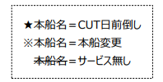

※CFS倉庫受付時間 9:00~15:00

貨物搬入先 | 会社名 |  |  |  |  | 住所 / 保税名称
東京 CFS | ㈱宇徳 第一物流センター |  |  |  |  | 東京都品川区八潮 2-9 |  |  |  |  |  |  |  |  | NACCS: 1FWT3
 |  |  |  |  |  | TEL: 03-3790-9672 FAX: 03-3790-5736 |  |  |  |  |  |  |  |  | 担当：山口様

HONG KONG SCHEDULE - 関東 |  |  |  |  |  |  |  |  |  |  |  |  |  | 東京海運輸出営業所 TEL：03-6731-7721/FAX：03-6731-7351 |  |  |  | 2/2

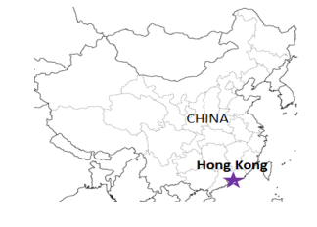
 |  |  |  | 横浜CFS搬入分 |  |  |  |  |  |  |  |  |  |  |  | UPDATED : | 2026-03-25 | V
From Tokyo / Yokohama
VESSEL | VOY | CFS CUT |  |  |  | ETA |  | ETD |  | ETA |  | ETD |  | ETA
 |  | YOK |  | TYO |  | TYO |  | TYO |  | YOK |  | YOK |  | HKG

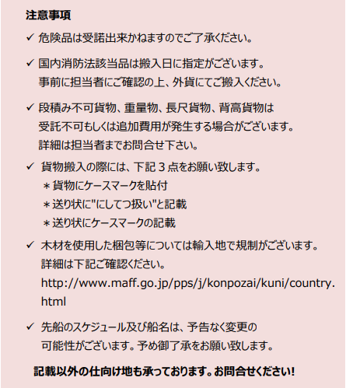
 |  |  |  |  |  |  |  | 0 DAYS |  |  |  | 0 DAYS |  | 4 DAYS
※WAN HAI 372 | S025 | 2026-03-25 | 水 | 2026-03-26 | 木 | 2026-03-28 | 土 | 2026-03-29 | 日 | - |  | - |  | 2026-04-02 | 木
INTERASIA TENACITY | S019 | 2026-04-01 | 水 | 2026-04-02 | 木 | 2026-04-04 | 土 | 2026-04-05 | 日 | - |  | - |  | 2026-04-09 | 金
WAN HAI 368 | S035 | 2026-04-09 | 木 | 2026-04-08 | 水 | - |  | - |  | 2026-04-10 | 土 | 2026-04-11 | 土 | 2026-04-16 | 土
WAN HAI 370 | S027 | 2026-04-16 | 木 | 2026-04-15 | 水 | - |  | - |  | 2026-04-17 | 日 | 2026-04-18 | 日 | 2026-04-23 | 日
※WAN HAI 358 | S030 | 2026-04-23 | 木 | 2026-04-22 | 水 | - |  | - |  | 2026-04-24 | 月 | 2026-04-25 | 月 | 2026-04-30 | 月
NO SERVICE

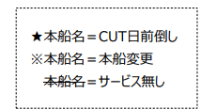
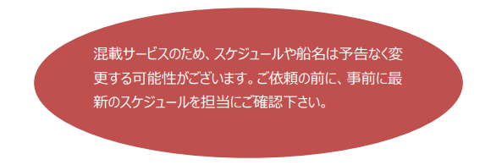

貨物搬入先 | 会社名 |  |  |  | 住所 / 保税名称
東京 CFS | ㈱日成 協同組合 東京海貨センター内4F |  |  |  | 東京都大田区東海4-3-1 |  |  |  |  |  | NACCS: 1FW69
 |  |  |  |  | TEL : 03-5492-7251 FAX : 03-3790-8085
横浜 CFS | ㈱日成 横浜港運事業協同組合内2F |  |  |  | 神奈川県横浜市中区本牧埠頭1 |  |  |  |  |  | NACCS: 2EW30
 |  |  |  |  | TEL : 045-622-5771 FAX : 045-622-6344

